Zusatzblatt verkleidete Führung
 |  |  | feuille supplémentaire guide d'habillage |  |  |  |  |  |  | N° de page |  | nbre pages |  | N° de commande K T |  |  |  | type
 |  |  | type de support de coulisse 956 / 957 / 958 / 959 |  |  |  |  |  |  |  |  |  |  | 0 |  |  |  | 0

 | colonne
Coulisse | type de support de coulisse |  |  |  |  | LVI
 | rallonge de coulisse |  |  |  |  | LVI
 | mode de montage LVI |  |  |  |  |  | (standard / frontal)
 | hauteur de guidage |  |  |  |  | LVI
 | - type de support de coulisse 956 / 958: hauteur de guidage 55, 65 ou 75 - type de support de coulisse 957 / 959: hauteur de guidage 85, 95 ou 105
 | Coulisse auf |  |  |  |  | LVI
 | type de support de coulisse |  |  |  |  | RVI
 | rallonge de coulisse |  |  |  |  | RVI
 | mode de montage RVI |  |  |  |  |  | (standard / frontal)
 | hauteur de guidage |  |  |  |  | RVI
 | Coulisse auf |  |  |  |  | RVI
 | couleur du bouchon |  |  |  |  |  | frontal
 | 01 = RAL7035 gris clair; 02 = RAL9003 blanc de sécurité; 03 = RAL7016 gris anthracite; 04 = RAL1015 ivoire clair; 05 = RAL5014 bleu pigeon
 | sécurité contre la chute |  |  |  |  |  | (J/N)
 | système de verrouillage |  |  |  |  |  | (J/N) | N | N |  | N |  | N |  | N | N |  | N
 | genre d'équerre de moulure |  |  |  |  |  | (A/G/M/O)
 | équerre de moulure |  |  |  |  |  | (degré)
 | hauteur d'équerre de moulure |  |  |  |  |  | (mm)
 | *) Montage sur: BE = Béton; HO = bois; BL = Tôle; ME = métal; EP = plaque d'insertion
 | pour montage sur matières plastiques = EP

 |  |  |  | type de support de coulisse | désignation
 |  |  |  | 956 | Guide d'habillage autoportant 55 - 75
 |  |  |  | 957 | Guide d'habillage autoportant 85 - 105
 |  |  |  | 958 | Guide d'habillage 55 - 75
 |  |  |  | 959 | Guide d'habillage 85 - 105

 |  | pour entaille, fournir croquis 1:1
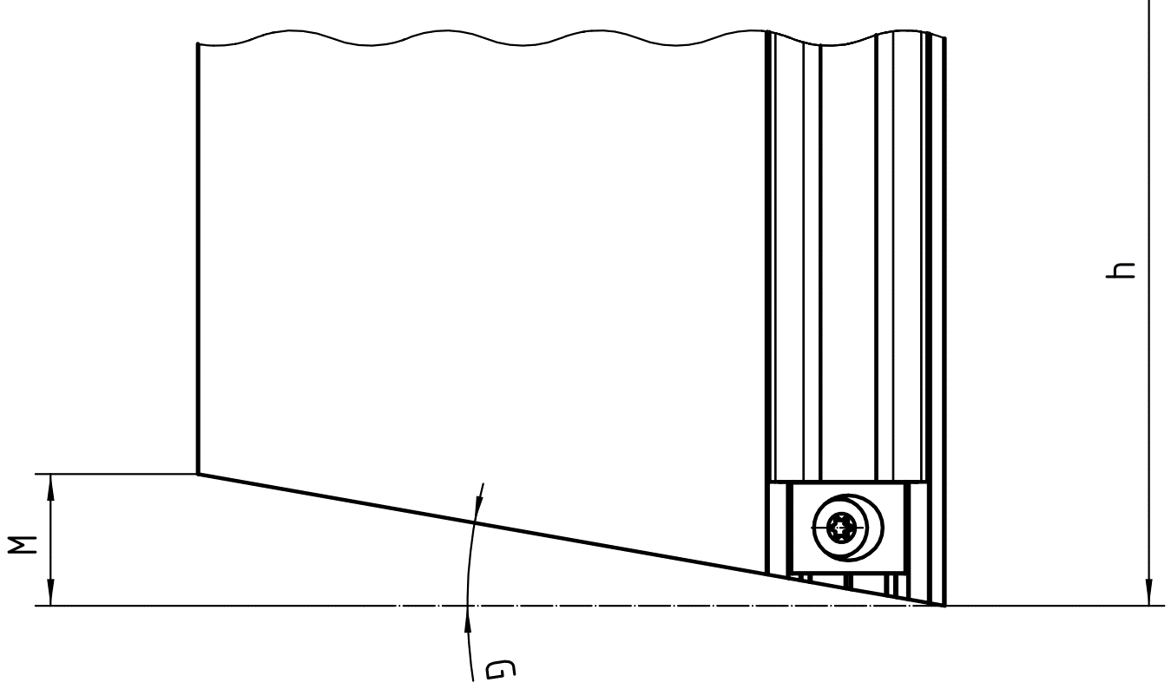

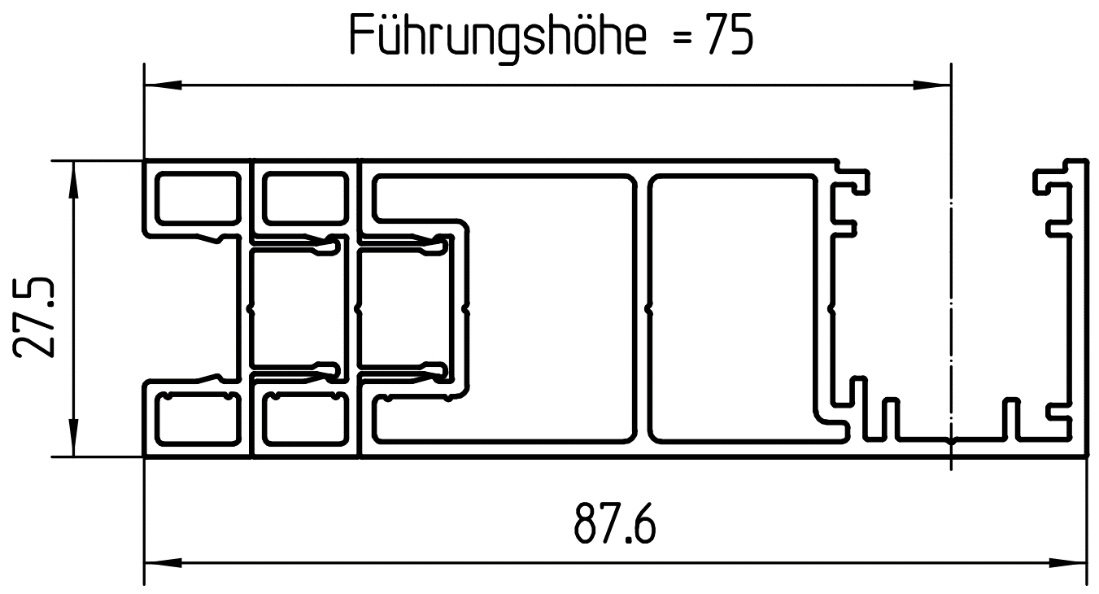

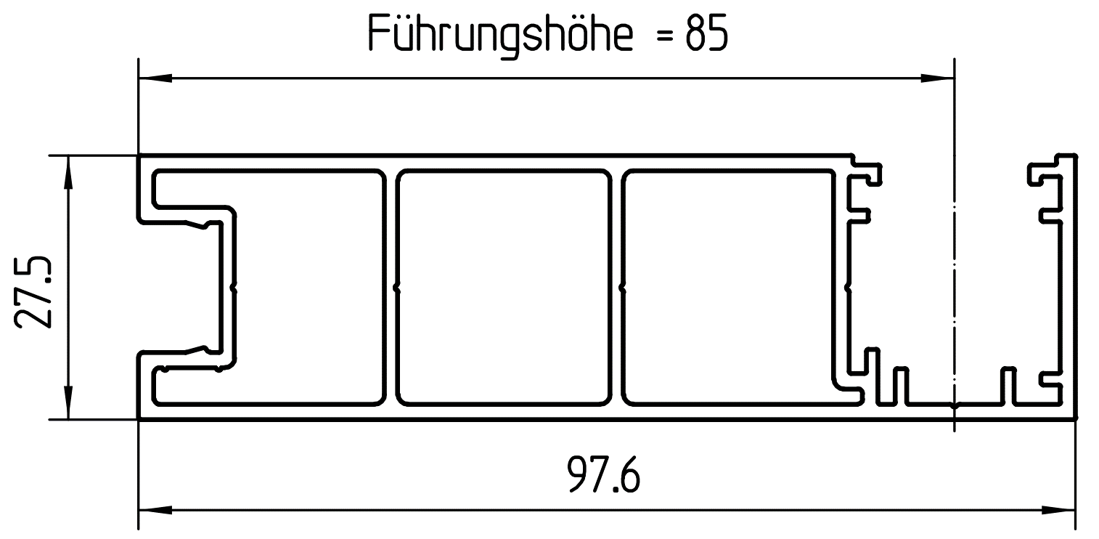

 |  | Remarques / croquis:
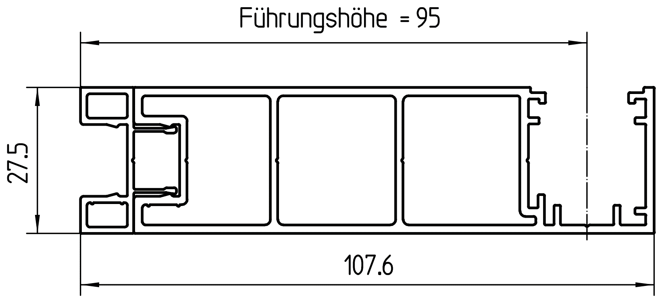

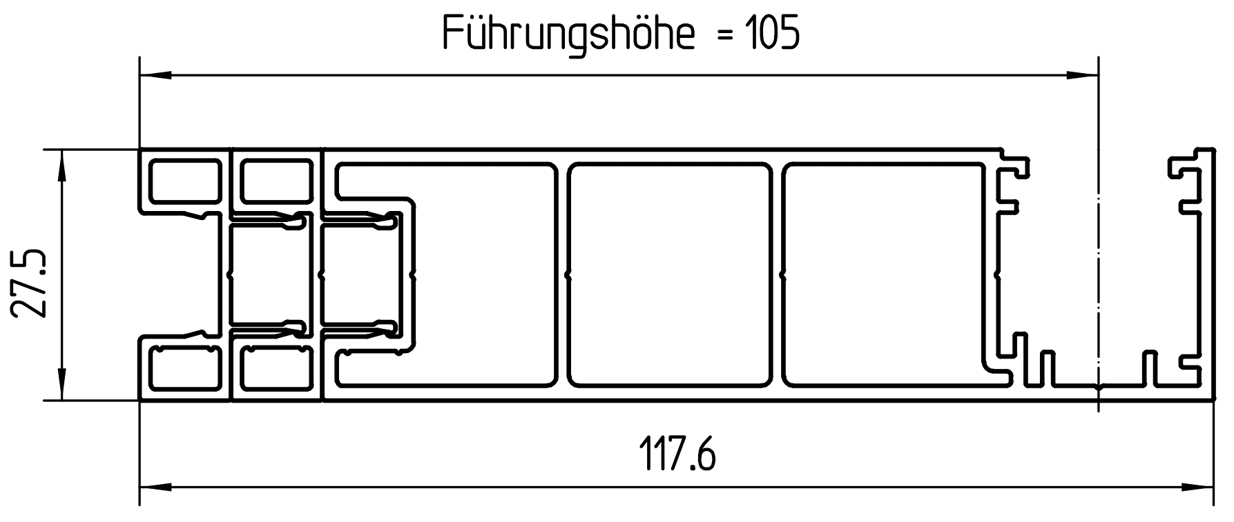

Copyright by SSAG / GCP |  |  |  | IMS/Massaufnahmeformulare Schenker/MF_KR-VR_Profilführung_P1140_P1144_P1160_P1120 |  |  |  |  |  |  |  |  |  |  |  |  | 15.01.2019/AX Ver. 6

